经营收支统计汇总表
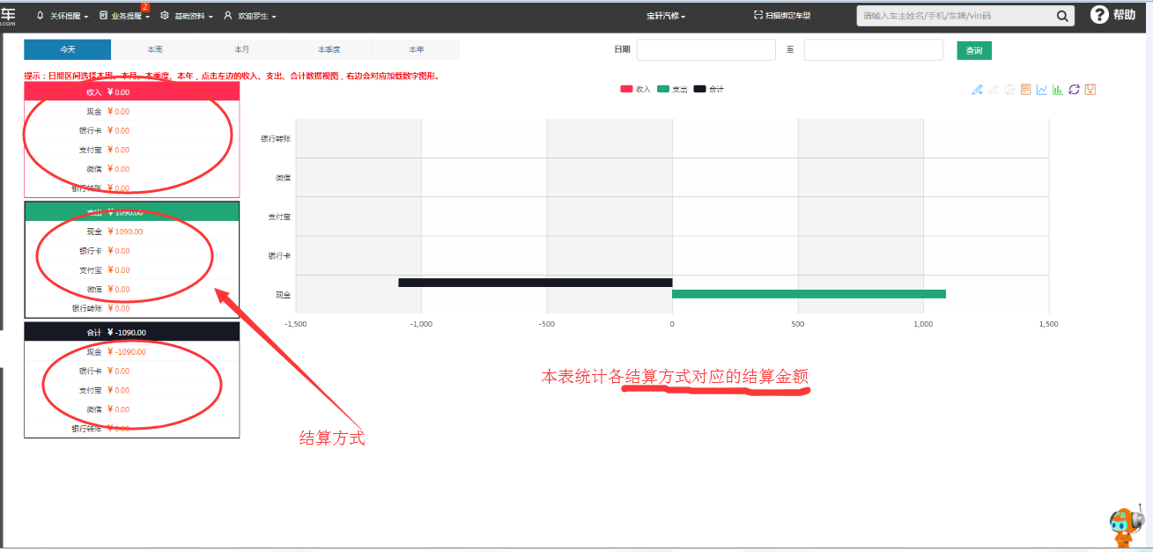

呆滞品统计分析
呆滞品统计分析

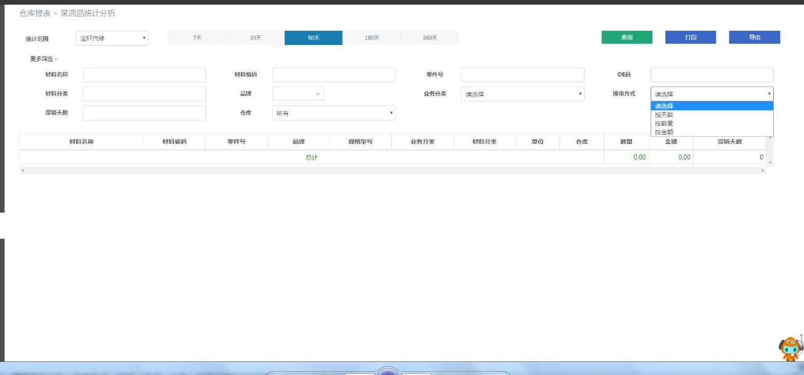

配件编码、配件名称、OEM码、品牌、车型、一级分类、二级分类、三级分类

材料周转明细表
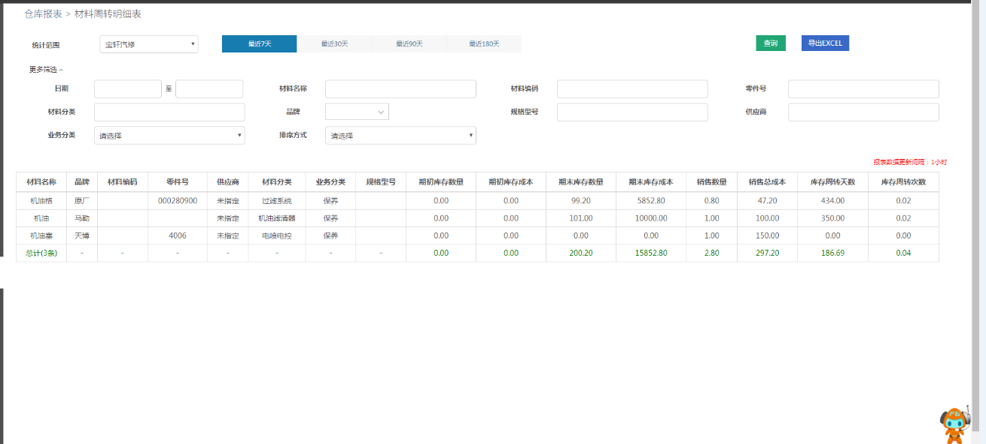

材料库存周转汇总表
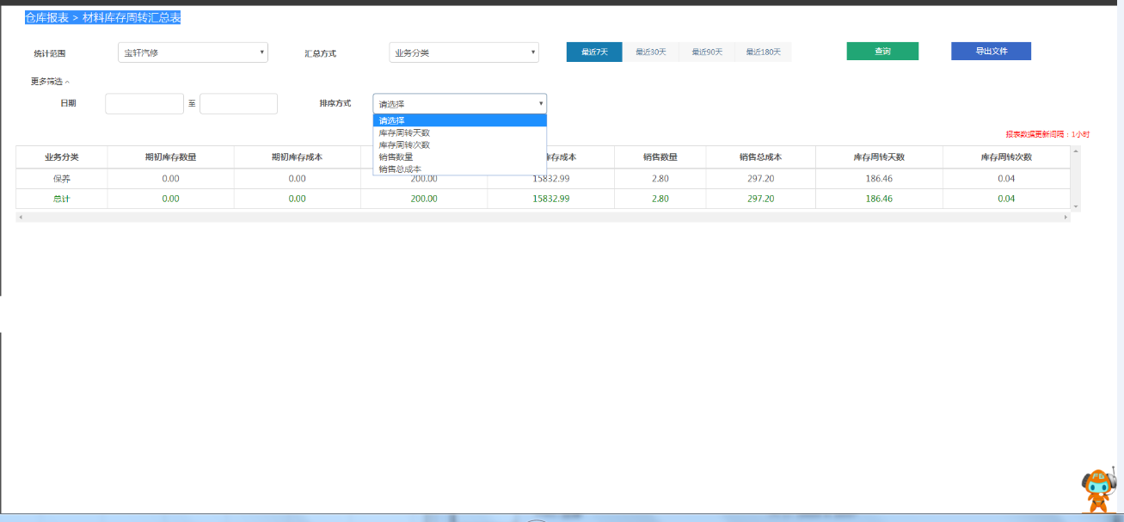

维修、销售出库查询
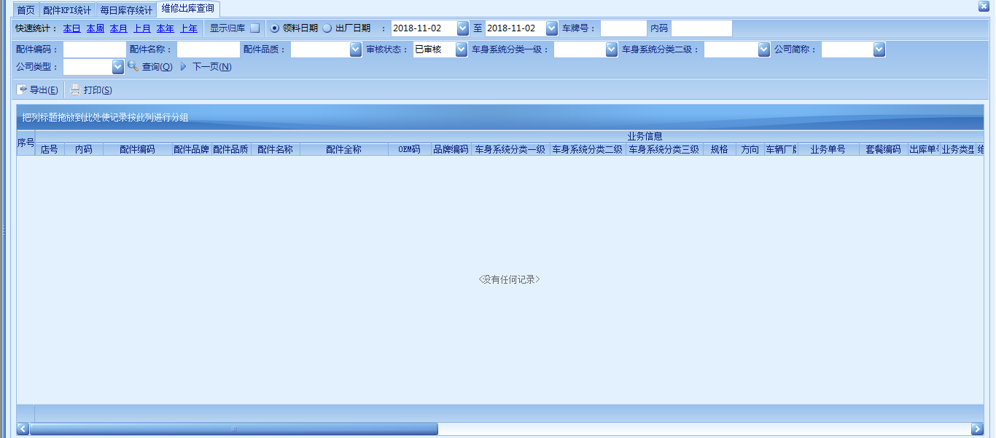

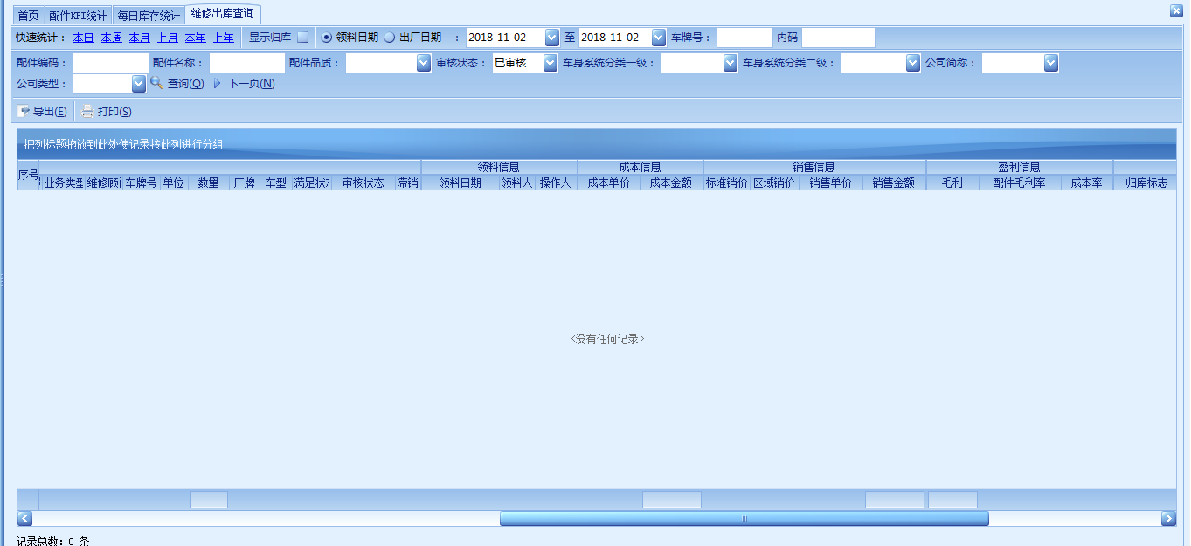

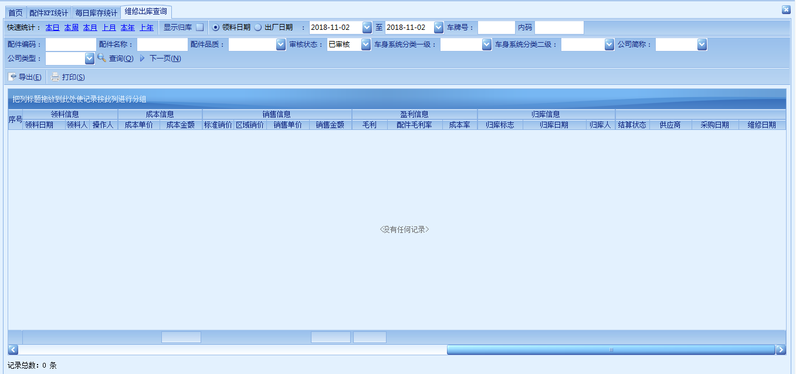

维修、退货归库查询
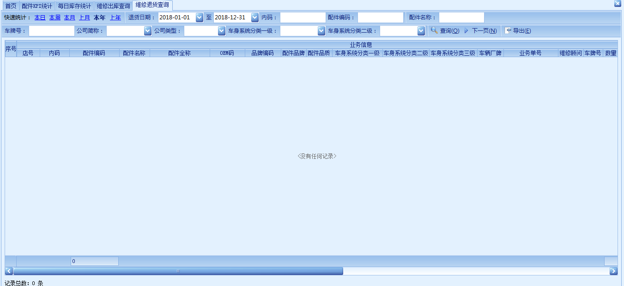

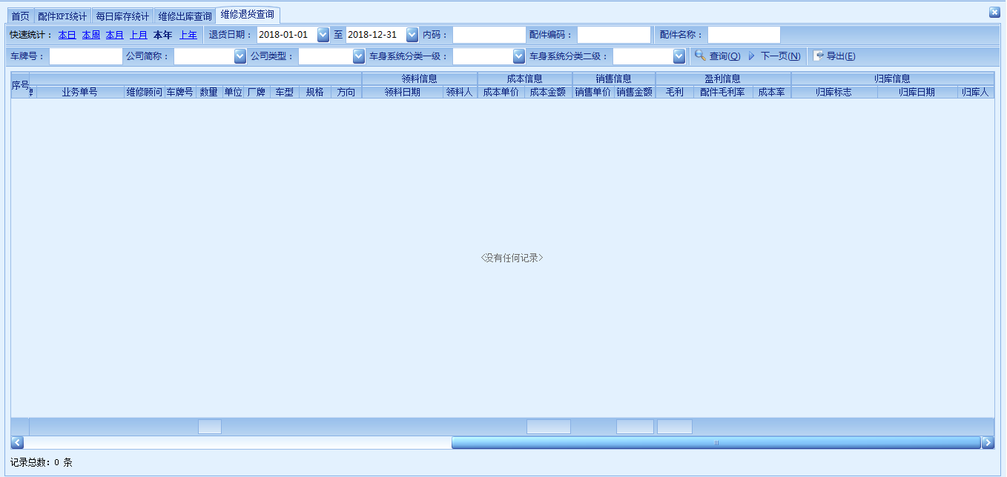

施工项目明细
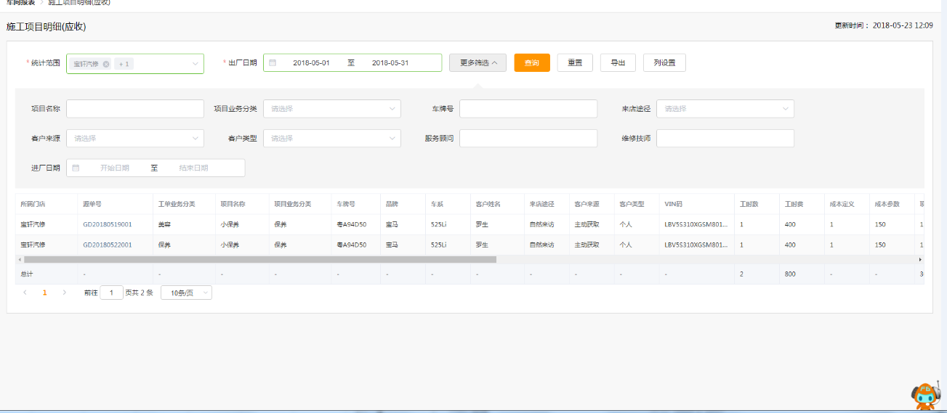

状态 | 施工员 | 完成日期 | 是否返工

/*

此处为：施工项目明细

显示内容：业务类型，工时名称，车牌号，品牌/车型，客户名称，车架号(VIN),
工时，单价，金额，优惠率，小计，施工员，状态，是否返工, 完工日期, 服务顾问，工单号
查询条件要求：根据结算日期查询 out_date， >,<=
根据施工员查询 worker_ids in
根据服务顾问查询 b.mt_advisor =
根据工单号查询 b.service_code =
根据车牌号查询 b.car_no =
根据工时名称查询 a.item_name like

*/

SELECT a.service_type_id as serviceTypeId, a.item_name as itemName, b.car_no as carNo, c.car_model as carModel,
d.full_name as guestName, b.car_vin as carVin, a.item_time as itemTime, a.unit_price as unitPrice,
a.amt as amt, a.rate as rate, a.subtotal as subtotal, a.workers as workers, a.status, a.is_back as isBack,
a.finish_date as finishDate, b.mt_advisor as mtAdvisor, b.service_code as serviceCode, b.out_date as outDate,
b.enter_date as enterDate
from wb_repair.rps_item a
inner join wb_repair.rps_maintain b
on a.service_id = b.id
inner join wb_repair.rpb_car c
on b.car_id = c.id
inner join wb_common.com_guest d
on b.guest_id = d.id
where b.is_settle = 1

会员卡类别统计
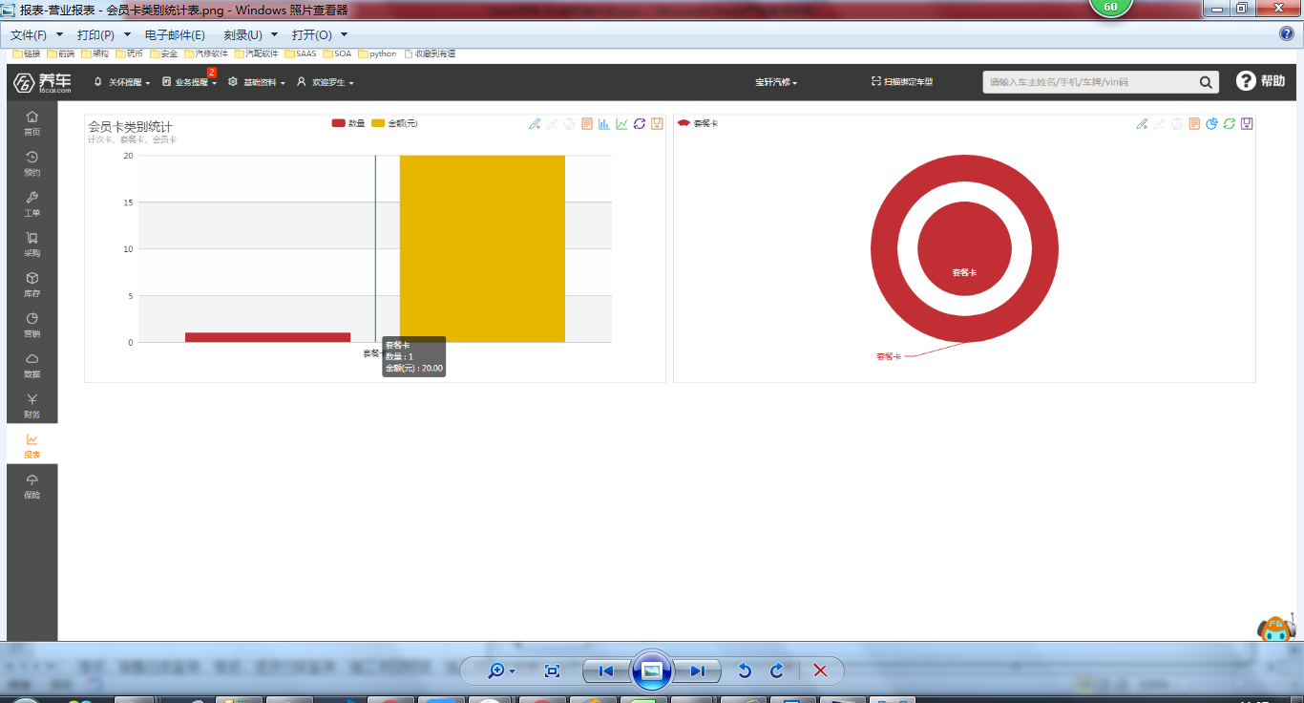

零售业务统计分析
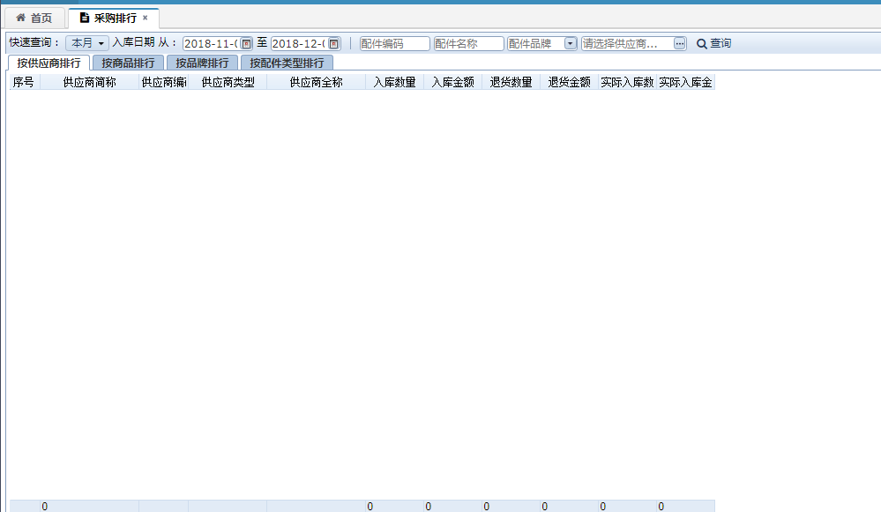
参照采购排行做一个销售排行

营业额流水汇总表
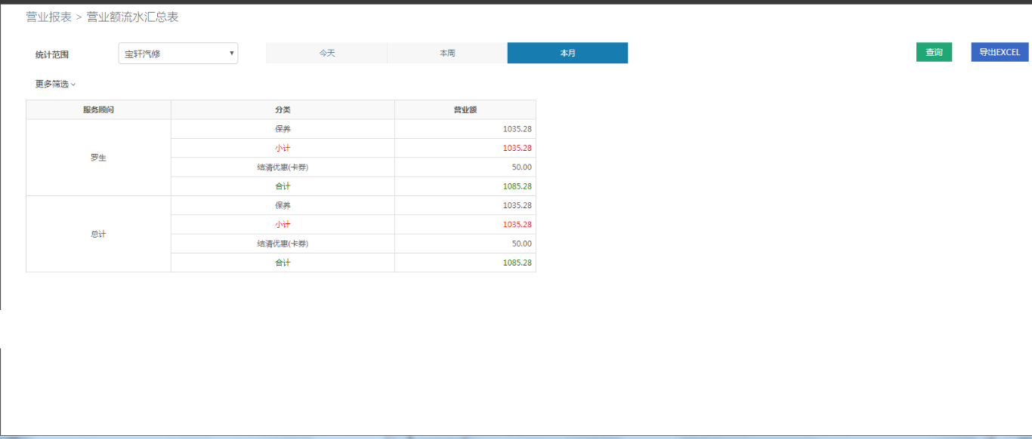

服务顾问业绩汇总表
